Layout Screen
Detail Design | Project | ASOFT - ERP.NET | ID Screen | OOF0033 | Created By | Hoàng Vũ | Updated By
 | Module | ASOFT-OO | Name Screen | Thiết lập thời gian lặp lại | Created Date | 2017-10-17 | Updated Date

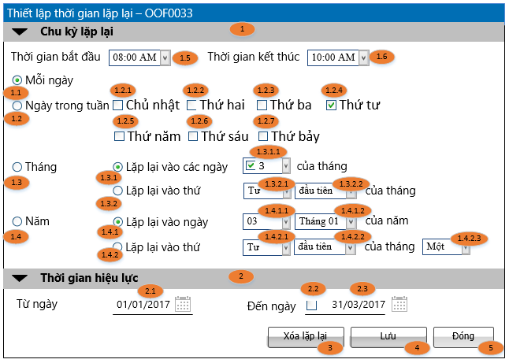
Layout |  |  |  |  |  |  | Overview
 |  |  |  |  |  |  | Sử dụng màn hình này để:
 |  |  |  |  |  |  | Thiết lập thời gian lặp lại của công việc
 |  |  |  |  |  |  | Flow Screen
 |  |  |  |  |  |  | Login TM -> Nghiệp vụ -> Công việc -> Danh sách công việc -> Thêm/Sửa (hoặc Xem chi tiết công việc -> Sửa) -> Cập nhất công việc -> Chọn button [lặp lại] -> Màn hình [Thiết lập thời gian lập lại - OOF0033]

Form Func Spec
Detail Design |  | Project | ASOFT - ERP.NET | ID Screen | OOF0033 | Created By | Hoàng Vũ | Updated By
 |  | Module | ASOFT-OO | Name Screen | Thiết lập thời gian lặp lại | Created Date | 2017-10-17 | Updated Date

I. KHÁI QUÁT CHỨC NĂNG
 | Dùng để Thiết lập thời gian lặp lại của công việc

II. LOAD DỮ LiỆU (FORM_LOAD)
 | 1. Kiểm tra phân quyền
 |  | Kiểm tra phân quyền theo mã Form

 | 2. Biến và tham số

 | 3. Đổ nguồn cho combo

 | 4. Đổ nguồn cho Form, Grid, Control
 |  | Thực thi câu @SQL003: Load dữ liệu cho Form OOF0033

 | 5. Đổ nguồn ngoại lệ cho combo

III. XỬ LÝ SỰ KiỆN

1
Click btnSave
Form OOF0033
0
Kiểm tra tồn tại: @SQL002
Insert
@SQL004
Load Form OOF0033
Luồng 1: Sự kiện click Button btnSave [Lưu]
Update
@SQL005
Kiểm tra khác DivisionID @SQL001
Text Message
00ML000050
1
0

1
Click btnSave
Form OOF0033
0
Kiểm tra tồn tại: @SQL002
Insert
@SQL004
Đóng Form OOF0033
và Quay về Form OOF2111
Luồng 2: Sự kiện click Button btnClose [Đóng]
Update
@SQL005
sự kiện change
Có
không
Popup
Messege
00ML000016
Có
không
Text Message
00ML000050
Kiểm tra khác DivisionID @SQL001
0
1

 |  | Luồng 3: Sự kiện click_button Delete: chương trình sẽ gọi sự kiện xóa bên dưới và đóng màn hình OOF0033 quay về màn hình OOF2111

IV. LƯU ADD (SAVE_CLICK)
 | 1. Kiểm tra trước khi lưu
 |  | Tham khảo luồng sử lý sự kiện: Luồng 1 và Luồng 2

 | 2. Lưu
 |  | Tham khảo luồng sử lý sự kiện: Luồng 1 và Luồng 2

IV. LƯU EDIT (SAVE_CLICK)
 | 1. Kiểm tra trước khi lưu
 |  | Tham khảo luồng sử lý sự kiện: Luồng 1 và Luồng 2

 | 2. Lưu
 |  | Tham khảo luồng sử lý sự kiện: Luồng 1 và Luồng 2

IV. LƯU DELETE (SAVE_CLICK)
 | 1. Kiểm tra trước khi lưu
 |  | Thực thi @SQL001 nếu kết quả trả về 0 thì cảnh báo messge 00ML000050 ngược lại thì thực @SQL006

 | 2. Lưu
 |  | Thực thi @SQL006

